专家注册表
科创中国专家注册表
姓 名 |  | 性 别 |  | 照片
手机号 |  | 固定电话
电子邮箱 |  | 专家类型 | 请选择
研究领域 | 请选择 | 就职单位 |  | 职 务
简 介 | 温馨提示：简介信息不少于300字，请参考示例说明进行填写
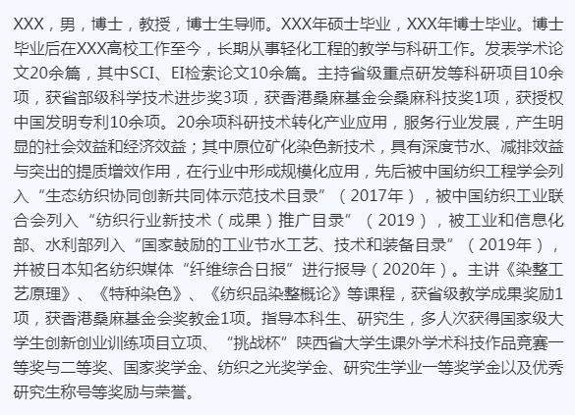
示例说明

